Лист1
Contactless water sensor

black | V(?) | фиол
blue | GND | серый
yellow | Digital | черный
brown | V | белый

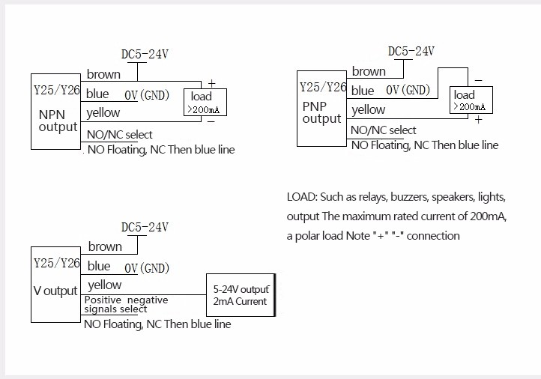

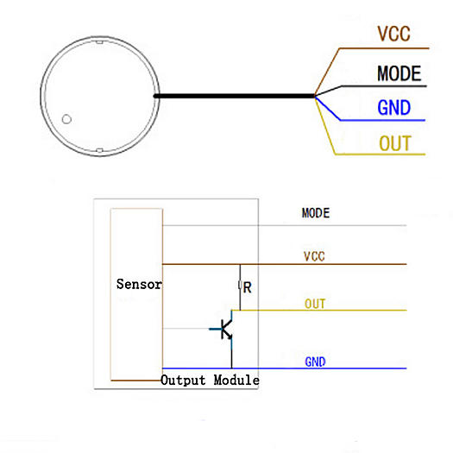

black | ? | фиол
blue | GND | серый
yellow | Digital | черный
brown | V | белый

